ENUNCIADOS


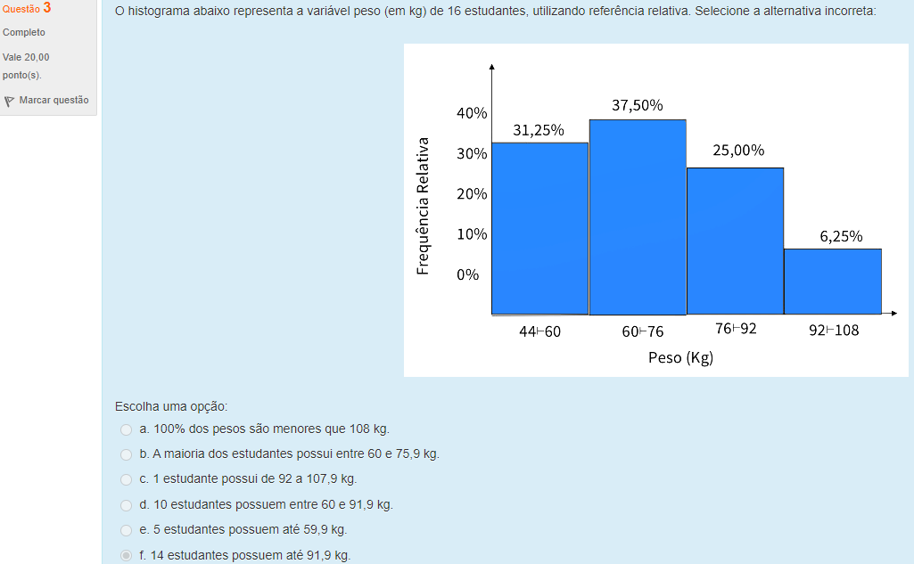

QUESTÃO 2
VALOR MÍNIMO | 1.8 |  | TABELA1: Produtividade leiteira diária de 30 produtores rurais, no município de Marechal Cândido Rondon, em 1992.
VALOR MÁXIMO | 8.3 |  | Produtividade |  |  | fa | fA | fr | fR |  |  | Classes | fa
Amplitude Total (AT) | 6.5 |  | 1.8 | - | 2.72 | 2 | 2 | 7% | 7% |  |  | 1,8 - 2,72 | 2
Número de indivíduos (N) | 30 |  | 2.73 | - | 3.65 | 4 | 6 | 13% | 20% |  |  | 2,73 - 3,65 | 4
FÓRMULA DE STURGES (C) | 6 |  | 3.66 | - | 4.58 | 3 | 9 | 10% | 30% |  |  | 3,66 - 4,58 | 3
 |  |  | 4.59 | - | 5.51 | 7 | 16 | 23% | 53% |  |  | 4,59 - 5,51 | 7
C | I=(AT+0,01)/C | R=C.I-(AT+0,01) | 5.52 | - | 6.44 | 5 | 21 | 17% | 70% |  |  | 5,52 - 6,44 | 5
4 | 1.63 | 0.01 | 6.45 | - | 7.37 | 7 | 28 | 23% | 93% |  |  | 6,45 - 7,37 | 7
5 | 1.31 | 0.04 | 7.38 | - | 8.3 | 2 | 30 | 7% | 100% |  |  | 7,38 - 8,3 | 2
6 | 1.09 | 0.03 | Total |  |  | 30 | - | 100% | -
7 | 0.93 | 0
8 | 0.82 | 0.05

 |  |  |  |  |  | 2.83 | 3.08 | 3.59 | 4.8 | 6.81 | 5.31 | 7.37 | 6.5 | 8.3 | 4.98
 |  |  |  |  |  | 5.78 | 4.23 | 6.5 | 5.62 | 1.8 | 5.51 | 4.27 | 4.44 | 5.08 | 5.66
 |  |  |  |  |  | 7.49 | 2.86 | 1.91 | 4.82 | 6.47 | 5.52 | 5.61 | 6.8 | 4.62 | 7.23

